TortoiseGit設定
■TortoiseGitの設定
 | 開発用リポジトリから資源をプルして、ワークスペースを構築する。
 | 構築にあたり、他のリポジトリの資格情報との競合を避けるため、ローカルリポジトリの設定を本システム開発向けにセットアップする。
 | なお、本手順は日本語化パッチを適用している画面で説明する。

1. | ローカルリポジトリ作成（クローン）
 | 登録したユーザー情報を使用して、リモートリポジトリの開発資源をローカルリポジトリに同期する。（クローン）
 | 以下の手順でクローン作業を行う。

 | 1.1 | 以下のディレクトリに移動して、右クリックを押下してコンテキストメニューを開き、[Git クローン(複製)...]を押下する。

 |  |  | 移動先 |  |  | ： | C:\work |  |  |  | C:\work には、必ずしも拘らなくてもよい。任意の場所で可

 | 1.2 | 以下の条件で設定して、[OK]を押下しクローンを開始する。

 |  | すでに存在するリポジトリをクローン |  |  |  |  |  |  |  |  |  | URL: | https://github.com/ssnadmin/SSN
 |  |  |  |  |  |  |  |  |  |  |  | ディレクトリ | C:\work\SSN
 |  |  |  |  |  |  |  |  |  |  |  | チェックボックス | どれもチェックは入れない
 |  | SVNのリポジトリから |  |  |  |  |  |  |  |  |  | どれもチェックは入れない

 |  | 確認観点 |  |  | ： | ウィンドウが開き、ノコノコのようなカメがクルクル回って、クローン処理が開始されること。
 |  |  |  |  |  | 青字で「成功」と出力されること。

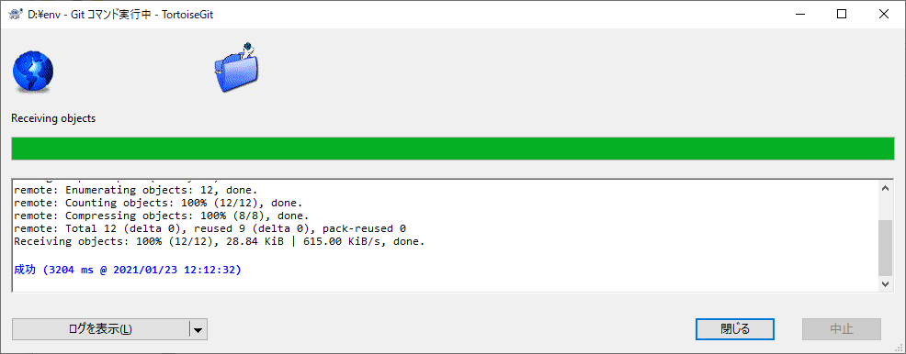

 | 1.3 | クローン先のディレクトリに「SSN」ディレクトリが存在することを確認する。

2. | GitHubアカウントとの連携
 | 以下の手順で、設定画面を展開する。

 | 2.1 | [Windows] + [e]を押下して、エクスプローラを開き、クローン先ディレクトリに移動する。

 | 2.2 | TortoiseGit設定画面から、ユーザー情報登録画面を開く。
 |  | 「SSN」ディレクトリを右クリックで選択しコンテキストメニューを開き、[TortoiseGit] - [設定(S)]と選択する。

 |  |  | 確認観点 |  |  | ： | 以下の設定画面が展開されること。

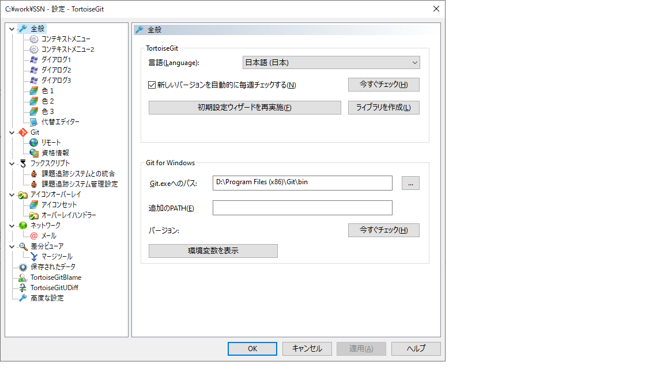

 | 2.3 | Git設定のローカルを開発向けに変更する。

 |  | 2.3.1 |  | Git設定の概説
 |  |  |  | 今回設定するユーザー情報は.gitconfigファイルで管理しているものです。これには、システム、グローバル、ローカルの3種類あります。
 |  |  |  | それぞれ意味がありますので別シートで説明します。下記リンクから説明シートに飛べます。

 |  |  |  |  | 説明を読む >>> シート「.gitconfig」

 |  | 2.3.2 |  |  | 設定画面から[Git]を選択し、ユーザー情報入力画面に遷移する。

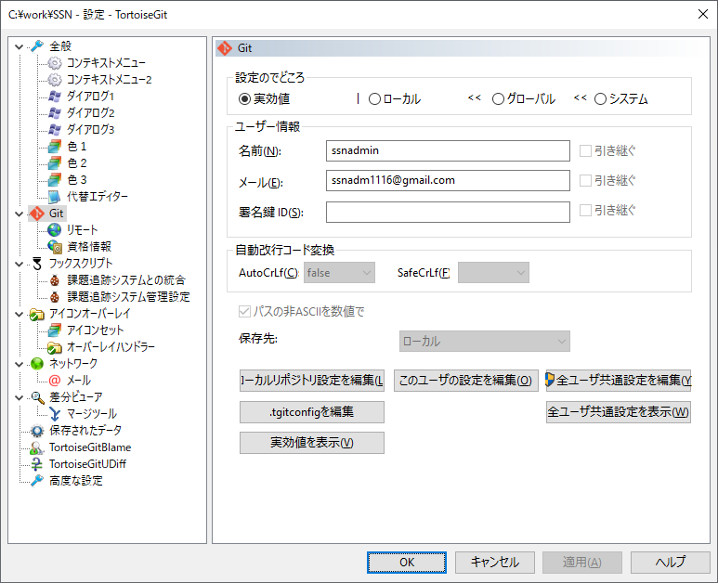

 |  | 2.3.3 |  | ユーザー情報の登録
 |  |  |  | 以下の図を参考に、ローカルにユーザー情報を登録する。

①

②
③

④

 |  |  |  | ① | ローカルにチェック
 |  |  |  | ② | ユーザー名「ssnadmin」を入力
 |  |  |  | ③ | アドレス「ssnadm1116@gmail.com」を入力
 |  |  |  | ④ | 「①～③」の入力値に相違無いことを確認し、[OK]を押下する。

 |  | 2.3.4 |  | ユーザー登録情報確認
 |  |  |  | 「2.3.2」で設定したユーザー登録情報が反映されていることを確認する。
 |  |  |  | ローカルリポジトリの.gitディレクトリ直下にあるconfigファイルをサクラエディタで開き確認する。

 |  |  |  | 出力例
 |  |  |  |  | > | name = ssnadmin
 |  |  |  |  | > | email = ssnadm1116@gmail.com
 |  |  |  |  | > | signingkey = ""

 |  | 2.3.5 |  | コミットプッシュ先のURL登録
 |  |  |  | リモートリポジトリのURLを登録する。設定画面から、「リモート」を選択する。

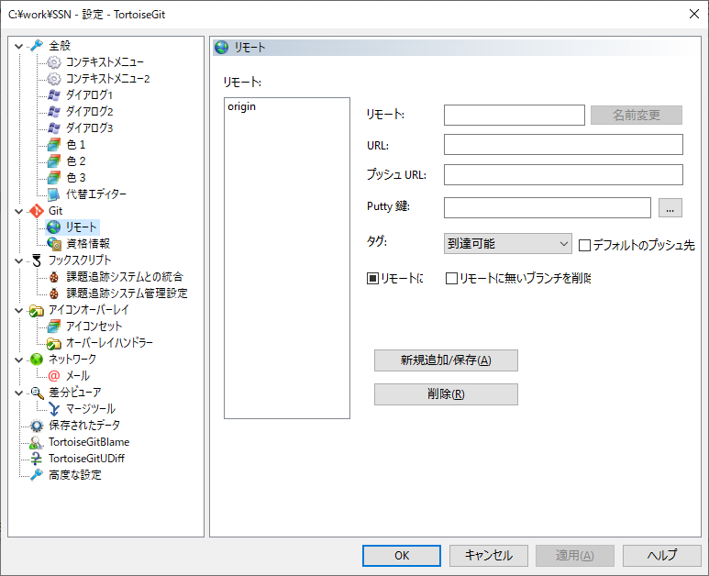

 |  | 2.3.6 |  | リモート先URLを登録する。

 |  | 2.3.7 |  | 以下の手順で、「origin」の登録内容を確認する。

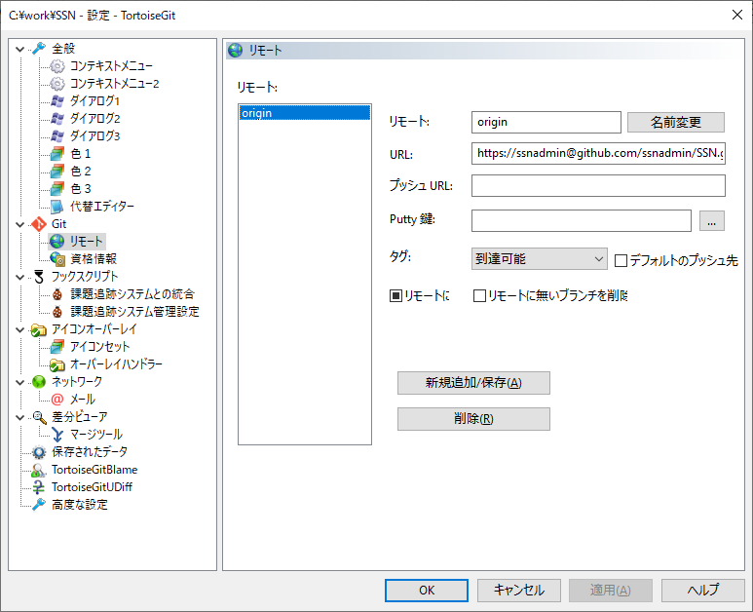
①

 |  |  |  | (1) |  | ①の登録内容が以下の通りであるか確認する。以下の内容と異なる場合は、以下の登録情報を入力して(2)の手順に進む。一致する場合は[OK]を押下して設定画面を閉じる。

 |  |  |  |  |  |  | リモート: |  |  |  | origin
 |  |  |  |  |  |  | URL: |  |  |  | https://ssnadmin@github.com/ssnadmin/SSN.git

 |  |  |  | (2) |  | (1)で登録した内容が相違ないことを確認し、設定画面から[適用(A)]を押下してから[OK]を押下する。

 | 2.4 | テストファイルをコミットプッシュする。
 |  | 以下の手順で、テストファイルをリモートリポジトリに登録できるか確認する。

 |  | 2.4.1 |  | ローカルリポジトリのエクスプローラーを開く。

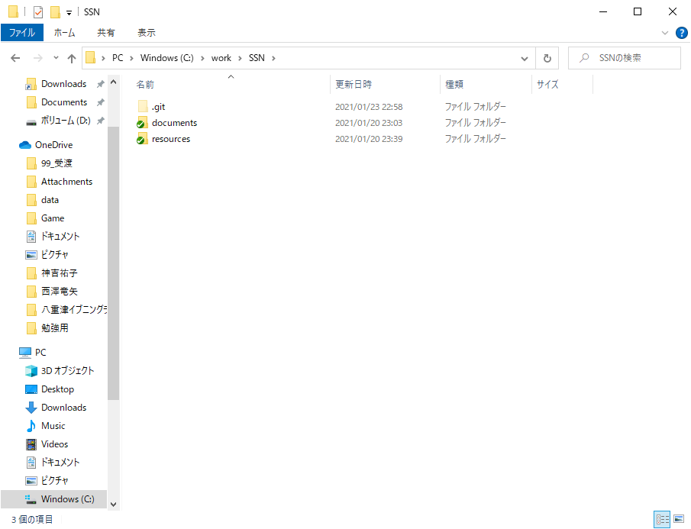

 |  | 2.4.2 |  | エクスプローラ内の任意の位置で、右クリックでコンテキストメニューを開き[Git Bash Here]を押下し、Gitbashを起動する。

 |  | 2.4.3 |  | 以下のコマンドを実行し、テストファイルを作成する。

 |  |  |  | $ | echo "test for Git_setup" > ./testfile

 |  |  |  | 確認観点 |  |  | ： | エクスプローラに「testfile」ファイルが生成されていること。

 |  | 2.4.4 |  | 以下のコマンドを実行して、テストファイルのコミットプッシュ、リモートリポジトリのプルが正常に行われるか確認する。

 |  |  |  | $ | git pull origin master ; echo ${?} |  |  |  |  |  |  |  |  | ＞＞＞ | リモートリポジトリの変更内容をローカルリポジトリに取り込む

 |  |  |  |  | 確認観点 |  |  | ： | 戻り値が0であること。
 |  |  |  |  |  |  |  |  | 警告、エラーメッセージが出力されていないこと。

 |  |  |  | $ | git add testfile ; echo ${?} |  |  |  |  |  |  |  |  | ＞＞＞ | 新規追加ファイルに登録する。

 |  |  |  |  | 確認観点 |  |  | ： | 戻り値が0であること。

 |  |  |  | $ | git status |  |  |  |  |  |  |  |  | ＞＞＞ | 現在の作業ツリー状態を表示する。

 |  |  |  |  | 確認観点 |  |  | ： | 「newfile: testfile」と出力されること。

 |  |  |  | $ | git commit -m "test for Git_setup" ; echo ${?} |  |  |  |  |  |  |  |  | ＞＞＞ | ステージングエリアの変更内容を記録保存する。

 |  |  |  |  | 確認観点 |  |  | ： | 戻り値が0であること
 |  |  |  |  |  |  |  |  | 以下のようにメッセージが出力されること。
 |  |  |  |  |  |  |  |  | > | [master (ハッシュ値）］ {コミットメッセージ}
 |  |  |  |  |  |  |  |  | > | 1 file changed, 1 insertion(+)
 |  |  |  |  |  |  |  |  | > | create mode 100644 testfile

 |  |  |  | $ | git push origin master ; echo ${?} |  |  |  |  |  |  |  |  | ＞＞＞ | ローカルリポジトリの変更内容をリモートリポジトリに送信（登録）する。

 |  |  |  |  | 確認観点 |  |  | ： | 戻り値が0であること

 |  |  |  | $ | git log -p -1 |  |  |  |  |  |  |  |  | ＞＞＞ | コミットログ、プッシュ履歴、ファイル変更履歴を表示する。

 |  |  |  |  | 確認観点 |  |  | ： | プッシュした時間帯にtestfileが新規登録されたことがログから確認できること。
 |  |  |  |  |  |  |  |  | 出力例
 |  |  |  |  |  |  |  |  | > | Author: ssnadmin <ssnadm1116@gmail.com>
 |  |  |  |  |  |  |  |  | > | Date: Sun Jan 24 11:06:19 2021 +0900
 |  |  |  |  |  |  |  |  | >
 |  |  |  |  |  |  |  |  | > | test
 |  |  |  |  |  |  |  |  | >
 |  |  |  |  |  |  |  |  | > | diff --git a/testfile b/testfile
 |  |  |  |  |  |  |  |  | > | new file mode 100644
 |  |  |  |  |  |  |  |  | > | index 0000000..9308640
 |  |  |  |  |  |  |  |  | > | --- /dev/null
 |  |  |  |  |  |  |  |  | > | +++ b/testfile
 |  |  |  |  |  |  |  |  | > | @@ -0,0 +1 @@
 |  |  |  |  |  |  |  |  | > | +test for Git_setup

 |  | 2.4.5 |  | 作業を終了し、Gitbashを閉じる。

 |  |  |  | $ | exit

～～～～～～ TortoiseGit設定手順ここまで ～～～～～～

